CROQUI MODERNIZAÇÃO
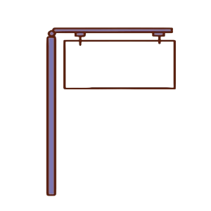 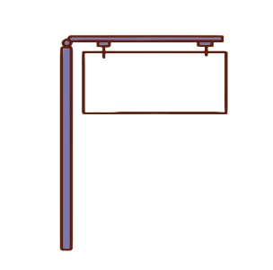 

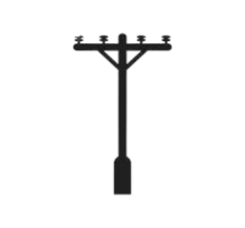
POSTE |  |  |  |  | ENDEREÇO |  |  | PTRO

 |  |  |  |  |  |  |  | LOCALIDADE / CIDADE
CAIXA DE EMENDA

INFORMAÇÕES DA OR DE FIBRA
OR / OT N° |  |  |  | OBSERVAÇÕES |  | EXECUTANTE
OR / OT N° |  | UF | MA

CABO |  | DDD | 98 / 99 (IMPERTATRIZ)

PRIMARIA |  | SS

DESCRIÇÃO SERVIÇO | MASSIVA BACKBONE

CAUSA

OBRA |  |  |  | TA
TRATATIVAS |  |  |  |  |  | MATERIAIS
 |  |  |  |  |  | NET | ITEM |  | QTDE
 |  |  |  |  |  |  | PROTETOR EMENDA
 |  |  |  |  |  |  | CONJUNTO DE EMENDA
 |  |  |  |  |  |  | PONTO DE TERMINAÇÃO (PTRO)
 |  |  |  |  |  |  | CABO DE 48 F.O
 |  |  |  |  |  |  | CABO DE 36 F.O
 |  |  |  |  |  |  | CABO DE 24 F.O
 |  |  |  |  |  |  | CABO DE 12 F.O
 |  |  |  |  |  |  | CABO DE 06 F.O
 |  |  |  |  |  |  | CABO DE 04 F.O
 |  |  |  |  |  |  | CABO DE 72 F.O

